2022-04-26_3sample_cDNA_trial
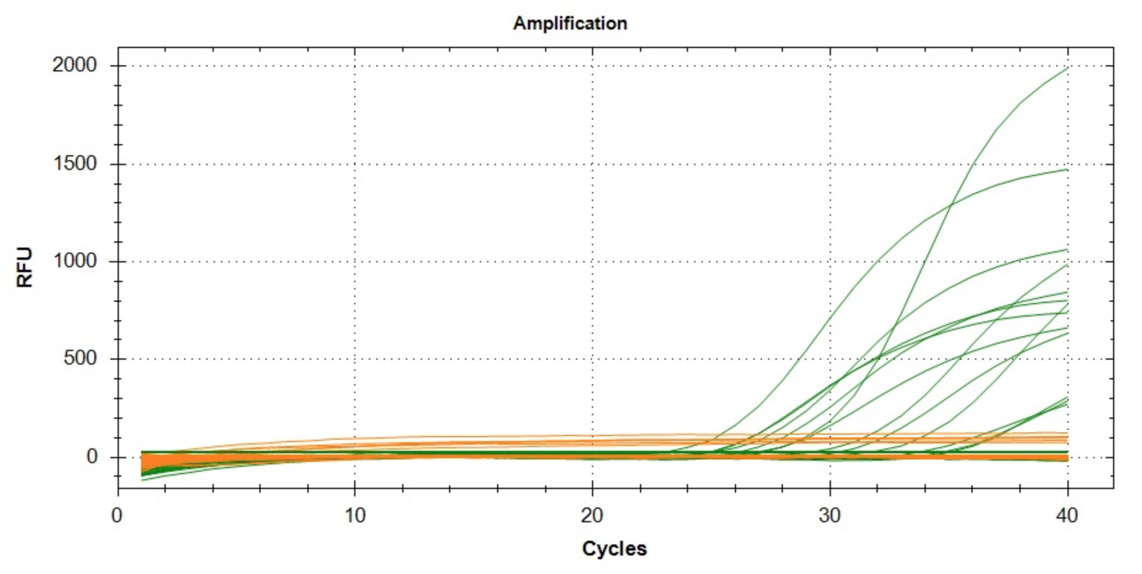
Well | Fluor | Cq
A01 | ROX | 18.444302712
A02 | ROX | NaN
A03 | ROX | NaN
A04 | ROX | NaN
A05 | ROX | 21.950444417
A06 | ROX | 4.2507168391
A07 | ROX | NaN
A08 | ROX | NaN
A09 | ROX | NaN
A10 | ROX | 19.447809167
B01 | ROX | NaN
B02 | ROX | NaN
B03 | ROX | 16.785338467
B04 | ROX | NaN
B05 | ROX | NaN
B06 | ROX | NaN
B07 | ROX | NaN
B08 | ROX | NaN
B09 | ROX | NaN
B10 | ROX | NaN
C01 | ROX | NaN
C02 | ROX | 3.8399983291
C03 | ROX | NaN
C04 | ROX | NaN
C05 | ROX | 1.5366972554
C06 | ROX | NaN
C07 | ROX | NaN
C08 | ROX | NaN
C09 | ROX | NaN
C10 | ROX | NaN
D01 | ROX | NaN
D02 | ROX | 1.0907176133
D03 | ROX | 18.988927721
D04 | ROX | 23.912399666
D05 | ROX | 2.585655916
D06 | ROX | 16.807340471
D07 | ROX | NaN
D08 | ROX | NaN
D09 | ROX | 10.957581058
A01 | SYBR | NaN
A02 | SYBR | NaN
A03 | SYBR | 30.38874328
A04 | SYBR | NaN
A05 | SYBR | NaN
A06 | SYBR | 33.799764882
A07 | SYBR | NaN
A08 | SYBR | NaN
A09 | SYBR | 29.29799241
A10 | SYBR | NaN
B01 | SYBR | NaN
B02 | SYBR | NaN
B03 | SYBR | 25.056330207
B04 | SYBR | NaN
B05 | SYBR | NaN
B06 | SYBR | 24.975380894
B07 | SYBR | NaN
B08 | SYBR | NaN
B09 | SYBR | 23.151443062
B10 | SYBR | NaN
C01 | SYBR | NaN
C02 | SYBR | NaN
C03 | SYBR | 26.215707324
C04 | SYBR | NaN
C05 | SYBR | NaN
C06 | SYBR | 27.259677104
C07 | SYBR | NaN
C08 | SYBR | NaN
C09 | SYBR | 25.074570381
C10 | SYBR | 26.97488799
D01 | SYBR | NaN
D02 | SYBR | NaN
D03 | SYBR | 35.105107263
D04 | SYBR | NaN
D05 | SYBR | NaN
D06 | SYBR | 34.781803888
D07 | SYBR | NaN
D08 | SYBR | NaN
D09 | SYBR | 31.716732537

